상품제안서
25절 스프링다이어리 2204 | 상품코드: S23501

 |  |  |  |  |  |  | 02-713-8555 | www.synergygift.co.kr
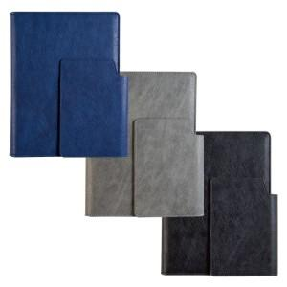 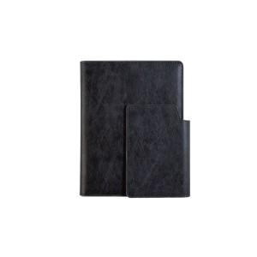 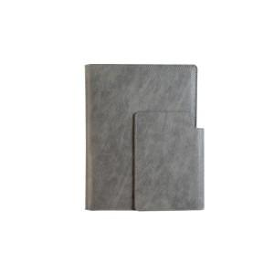

【상세/제작정보】

【인쇄/포장옵션】 | 불박, 금박, 은박 / OPP(비닐)

【공급단가】 | 수량 | 50~ | 100~ | 300~ | 1,000~ | 3,000~
*VAT별도 | 노트식 | 13,000원 | 11,070원 | 10,800원 | 10,260원 | 10,080원
 | 하루식 | 14,040원 | 12,050원 | 11,760원 | 11,170원 | 10,970원
 | 이틀식 | 13,000원 | 11,070원 | 10,800원 | 10,260원 | 10,080원

【상품 URL】 | https://www.synergygift.co.kr:443/src/goods_detail.php?gdno=23501

